概要図
詳細設計書 | 画面名称 | B0602_説明会詳細画面 | システムID |  |  | 改訂日 | 2020-09-30
 | 機能名称 |  | システム名称 |  |  | 改訂者 | 楊卿赫

説明会情報
 |  |  |  | 機能概要
B0602_説明会詳細画面
参照
 |  |  |  | （１）「戻る」ボタン押下
 |  |  |  |  | 説明会一覧画面に遷移する。

更新
 |  |  |  | （2）申請提出ボタン押下
 |  |  |  |  | 新規する

画面イメージ
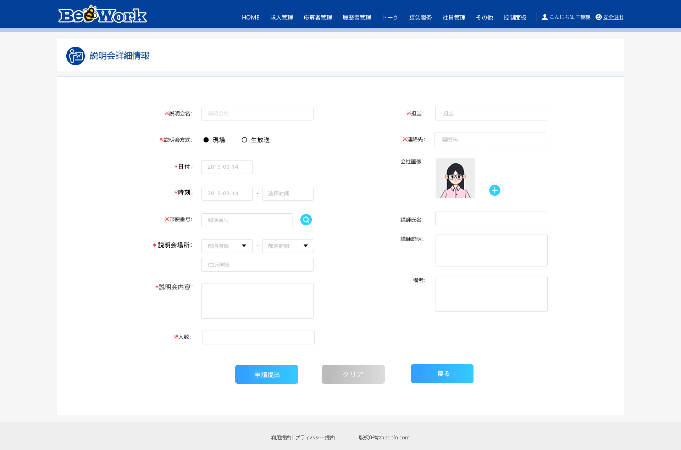
詳細設計書 | 画面名称 | B0602_説明会詳細画面 | システムID | 改訂日 | 2020-09-30
 | 機能名称 |  | システム名称 | 改訂者 | 楊卿赫

画面イメージ

